安装
Windows10下安装：
 | 直接在官网上下载二进制压缩包，解压后，将其目录下的Bin目录设置到系统变量中就可以了。

build.gradle配置文件：

 | apply plugin: 'java'
 | apply plugin: 'eclipse'
 | apply plugin: 'application'

 | mainClassName = 'hello.HelloWorld'

 | // tag::repositories[]
 | repositories {
 | mavenCentral()
 | }
 | // end::repositories[]

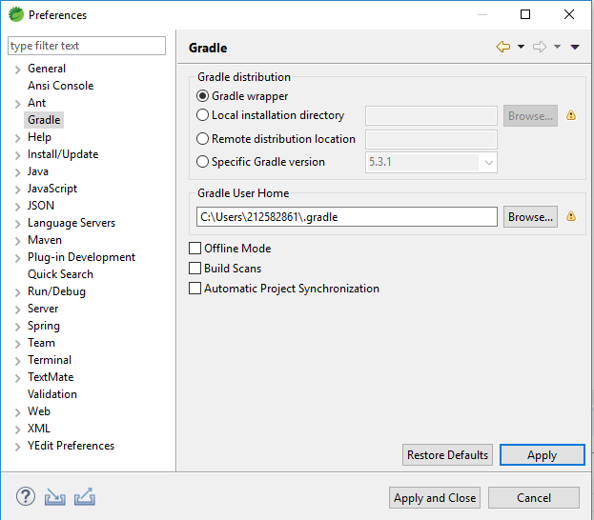
 | // tag::jar[]
 | jar {
 | baseName = 'gs-gradle'
 | version = '0.1.0'
 | }
 | // end::jar[]
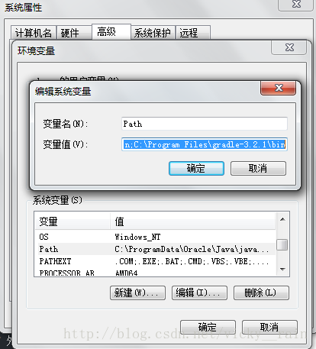
 | // tag::dependencies[]
 | sourceCompatibility = 1.8
 | targetCompatibility = 1.8

 | dependencies {
 | compile "joda-time:joda-time:2.2"
 | testCompile "junit:junit:4.12"
 | }
 | // end::dependencies[]

 | // tag::wrapper[]
 | // end::wrapper[]

包管理的安装方式：
 | ❯ sdk install gradle
 | ❯ brew install gradle
 | ❯ scoop install gradle
 | ❯ choco install gradle
 | ❯ sudo port install gradle

gradle在eclipse（sts）中的配置
 | 1. 下载gradle，配置环境变量
 | 自行百度下载gradle，下载好后解压缩文件，例如：C:\Program Files\gradle-3.2.1，然后在环境变量中路径添加 C:\Program Files\gradle-3.2.1\bin，如下图：
 | 然后在命令行中运行gradle -v，会返回版本信息相关内容，且并不仅仅如此，该命令会在用户文件夹中生成 native-platform.dll 文件，至关重要。

 | 2. 在 Eclipse 中安装 buildship 插件，配置gradle
 | 以前大家一般用插件 STS Gradle 插件（http://dist.springsource.com/release/TOOLS/gradle），但是它将要停止维护，转向 Gradle 和 Eclips e官方合作的 Buildship 是必然，
 | 另一方面国内经常由于不可描述的原因无法安装 STS 插件。

 | Buildship的安装很简单，在 Eclipse 中点击菜单 help – Eclipse Marketplace，搜索 Buildship，点击安装即可

 | 安装完毕，按提示要求重启，打开 Window – Preferencss 面板，多了 Gradle 选项，在 Gradle User Home 中填入用 C:\Users\cheng\.gradle，点击 Apply 就成。
 | 多说一句，最开始按照网上的教程将 Gradle User Home 填成系统变量路径，新建 Gradle 项目时一直报错。

 | 3. 新建一个 Gradle 项目

 | 在 Eclipse 中新建 Gradle 项目很简单，New – Project – Gradle Project，关键的一步是 gradle distribution 地址选择本地文件，否则会自动网上下载会很慢。

 | 然后新建项目就完成了。

Groovy
Groovy的介绍
 | Groovy是一种动态语言。这种语言比较有特点，它和Java一样，也运行于Java虚拟机中。恩？？对头，简单粗暴点儿看，你可以认为Groovy扩展了Java语言。比如，Groovy对自己的定义就是：
 | Groovy是在 java平台上的、 具有像Python， Ruby 和 Smalltalk 语言特性的灵活动态语言， Groovy保证了这些特性像 Java语法一样被 Java开发者使用。
 | 除了语言和Java相通外，Groovy有时候又像一种脚本语言。前文也提到过，当我执行Groovy脚本时，Groovy会先将其编译成Java类字节码，然后通过Jvm来执行这个Java类。图1展示了Java、Groovy和Jvm之间的关系。
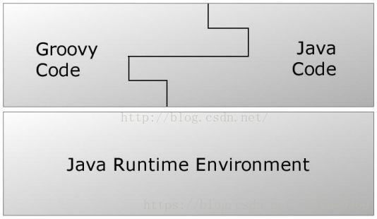

 | 实际上Groovy code真正执行的是已经变成了java字节码，所以JVM根本不知道自己运行的是Groovy代码
 | Groovy是依赖于JDK的，首先确保环境中配置了JDK
 | 下载Groovy（地址：http://groovy-lang.org/download.html）
 | 配置Groovy环境变量，1:vim ~/.bash_profile,2：export PATH=$PATH:/Users/zew/mygit/groovy-2.5.2/bin。3：source~/.bash_profile，
 | 4：验证终端输入：groovy -v，如果出现：Groovy Version: 2.5.2 JVM: 1.8.0_51 Vendor: Oracle Corporation OS: Mac OS X。说明配置成功。

 | 测试一下
 | 我们新建一个test.groovy，文件在里面添加：println "hello groovy"
 | 然后我们切换到当前的目录下，执行命令：groovy test.groovy
 | 输出：hello groovy
 | 是不是感觉Groovy跟shell和python好类似。
 | 另外Groovy除了直接使用JDK以外，Groovy还有一套GDK，网址是：http://www.groovy-lang.org/api.html
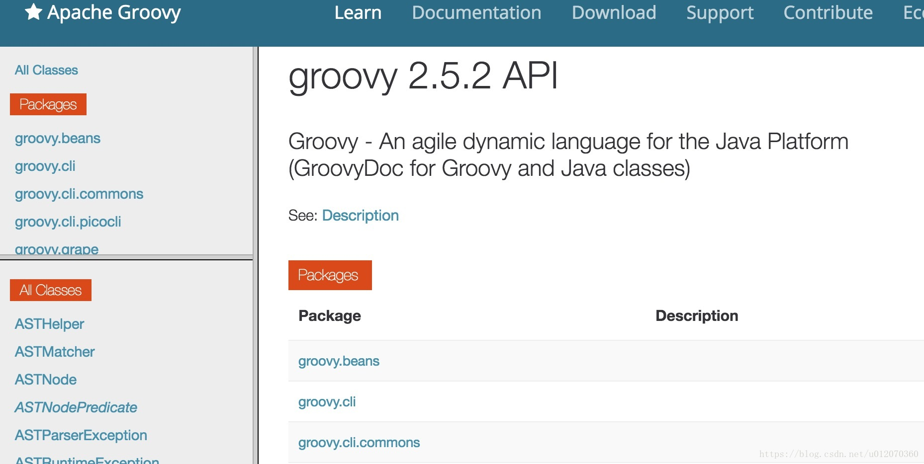

 | l Groovy注释标记和Java一样，支持//或者/**/
 | l Groovy语句可以不用分号结尾。Groovy为了尽量减少代码的输入，确实煞费苦心
 | l Groovy中支持动态类型，即定义变量的时候可以不指定其类型。Groovy中，变量定义可以使用关键字def。注意，虽然def不是必须的，但是为了代码清晰，建议还是使用def关键字
 | def variable1 = 1 //可以不使用分号结尾
 | def varable2 = "I ama person"
 | def int x = 1 //变量定义时，也可以直接指定类型
 | l 函数定义时，参数的类型也可以不指定。比如
 | String testFunction(arg1,arg2){//无需指定参数类型
 | ...
 | }
 | l 除了变量定义可以不指定类型外，Groovy中函数的返回值也可以是无类型的。比如：
 | //无类型的函数定义，必须使用def关键字
 | def nonReturnTypeFunc(){
 | last_line //最后一行代码的执行结果就是本函数的返回值
 | }
 | //如果指定了函数返回类型，则可不必加def关键字来定义函数
 | String getString(){
 | return"I am a string"

 | 其实，所谓的无返回类型的函数，我估计内部都是按返回Object类型来处理的。毕竟，Groovy是基于Java的，而且最终会转成Java Code运行在JVM上

 | l 函数返回值：Groovy的函数里，可以不使用returnxxx来设置xxx为函数返回值。如果不使用return语句的话，则函数里最后一句代码的执行结果被设置成返回值。比如
 | //下面这个函数的返回值是字符串"getSomething return value"
 | def getSomething(){
 | "getSomething return value" //如果这是最后一行代码，则返回类型为String
 | 1000//如果这是最后一行代码，则返回类型为Integer
 | 注意，如果函数定义时候指明了返回值类型的话，函数中则必须返回正确的数据类型，否则运行时报错。如果使用了动态类型的话，你就可以返回任何类型了。

 | l Groovy对字符串支持相当强大，充分吸收了一些脚本语言的优点：
 | 1 单引号''中的内容严格对应Java中的String，不对$符号进行转义
 | defsingleQuote='I am $ dolloar' //输出就是I am $ dolloar
 | 2 双引号""的内容则和脚本语言的处理有点像，如果字符中有$号的话，则它会$表达式先求值。
 | defdoubleQuoteWithoutDollar = "I am one dollar" //输出 I am one dollar
 | def x = 1
 | defdoubleQuoteWithDollar = "I am $x dolloar" //输出I am 1 dolloar
 | 3 三个引号'''xxx'''中的字符串支持随意换行 比如
 | defmultieLines = ''' begin
 | line 1
 | line 2
 | end '''
 | l 最后，除了每行代码不用加分号外，Groovy中函数调用的时候还可以不加括号。比如：
 | println("test") ---> println"test"
 | 注意，虽然写代码的时候，对于函数调用可以不带括号，但是Groovy经常把属性和函数调用混淆。比如
 | def getSomething(){
 | "hello"
 | }

 | getSomething() //如果不加括号的话，Groovy会误认为getSomething是一个变量。
 | 所以，调用函数要不要带括号，我个人意见是如果这个函数是Groovy API或者Gradle API中比较常用的，比如println，就可以不带括号。否则还是带括号。
 | Groovy自己也没有太好的办法解决这个问题，只能兵来将挡水来土掩了。
 | 好了，了解上面一些基础知识后，我们再介绍点深入的内容。

 | Groovy中的数据类型
 | Groovy中的数据类型我们就介绍两种和Java不太一样的：

 | 一个是Java中的基本数据类型。
 | 另外一个是Groovy中的容器类。
 | 最后一个非常重要的是闭包。
 | 基本数据类型
 | 作为动态语言，Groovy世界中的所有事物都是对象。所以，int，boolean这些Java中的基本数据类型，在Groovy代码中其实对应的是它们的包装数据类型。比如int对应为Integer，boolean对应为Boolean。
 | 比如下图中的代码执行结果：

 | 打印结果：java.lang.Integer

 | 容器类
 | Groovy中的容器类很简单，就三种：

 | List：链表，其底层对应Java中的List接口，一般用ArrayList作为真正的实现类。
 | Map：键-值表，其底层对应Java中的LinkedHashMap。
 | Range：范围，它其实是List的一种拓展。
 | 对容器而言，我们最重要的是了解它们的用法。下面是一些简单的例子：

 | List类
 | 变量定义：List变量由[]定义，比如
 | def aList = [5,'string',true] //List由[]定义，其元素可以是任何对象
 | 变量存取：可以直接通过索引存取，而且不用担心索引越界。如果索引超过当前链表长度，List会自动
 | 往该索引添加元素
 | assert aList[1] == 'string'
 | assert aList[5] == null//第6个元素为空
 | aList[100] = 100 //设置第101个元素的值为100
 | assert aList[100] == 100

 | 那么，aList到现在为止有多少个元素呢？
 | println aList.size ===>结果是101

 | map类
 | 容器变量定义
 | 变量定义：Map变量由[:]定义，比如
 | def aMap = ['key1':'value1','key2':true]

 | println aMap['key1']

 | Map由[:]定义，注意其中的冒号。冒号左边是key，右边是Value。key必须是字符串，value可以是任何对象。另外，key可以用''或""包起来，也可以不用引号包起来。比如
 | def aMap = [key1:"value",key2:true]//其中的key1和key2默认被处理成字符串"key1"和"key2"

 | println aMap['key1']

 | 不过Key要是不使用引号包起来的话，也会带来一定混淆，比如
 | def key1="zew"
 | def aMap=[key1:"who am i?"]
 | aMap中的key1到底是"key1"还是变量key1的值“zew”？显然，答案是字符串"key1"。如果要是"zew"的话，则aMap的定义必须设置成：

 | def aMap=[(key1):"who am i?"] |  | Range类API文档
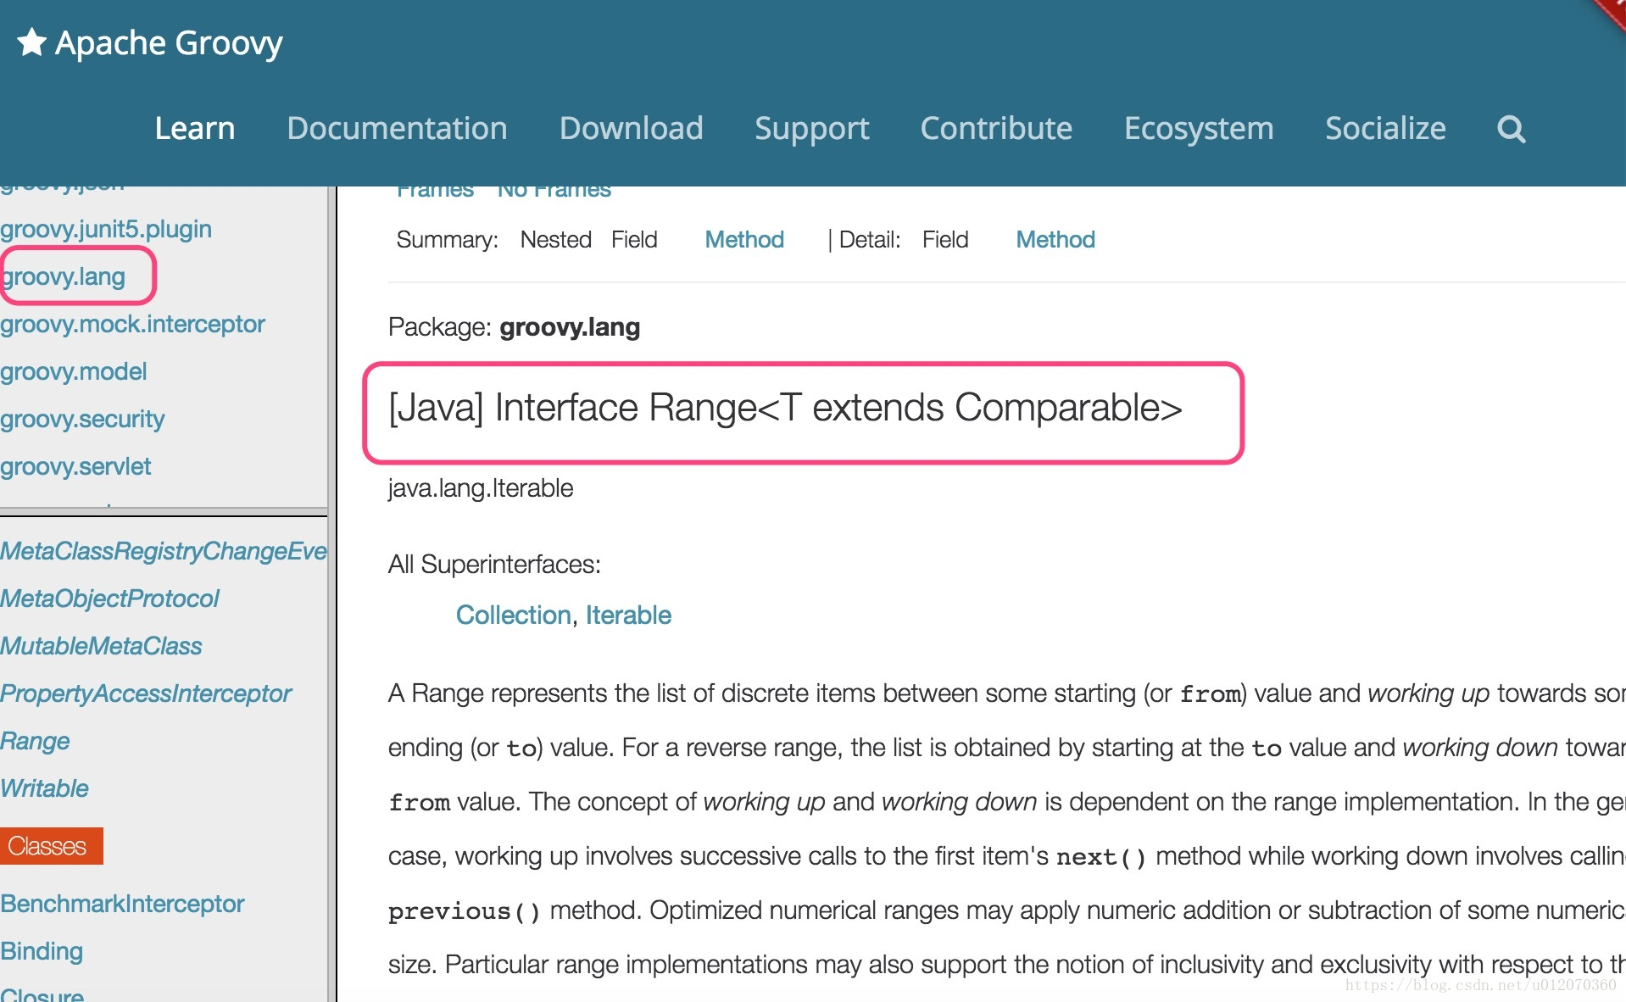
 | Map中元素的存取更加方便，它支持多种方法：
 | println aMap.keyName <==这种表达方法好像key就是aMap的一个成员变量一样
 | println aMap['keyName'] <==这种表达方法更传统一点
 | aMap.anotherkey = "i am map" <==为map添加新元素

 | Range类
 | Range是Groovy对List的一种拓展，变量定义和大体的使用方法如下：

 | def aRange = 1..5 <==Range类型的变量 由begin值+两个点+end值表示
 | 左边这个aRange包含1,2,3,4,5这5个值
 | 如果不想包含最后一个元素，则
 | def aRangeWithoutEnd = 1..<5 <==包含1,2,3,4这4个元素
 | println aRange.from
 | println aRange.to

 | Groovy API的一些秘笈
 | 前面讲这些东西，主要是让大家了解Groovy的语法。实际上在coding的时候，是离不开SDK的。
 | 由于Groovy是动态语言，所以要使用它的SDK也需要掌握一些小诀窍。
 | Groovy的API文档位于http://www.groovy-lang.org/api.html
 | 以上文介绍的Range为例，我们该如何更好得使用它呢？
 | l 先定位到Range类。它位于groovy.lang包中：

 | 有了API文档，你就可以放心调用其中的函数了。不过，不过，不过：我们刚才代码中用到了
 | Range.from/to属性值，但翻看Range API文档的时候，其实并没有这两个成员变量。图6是Range的方法

 | 文档中并没有说明Range有from和to这两个属性，但是却有getFrom和getTo这两个函数。What happened？原来：

 | 根据Groovy的原则，如果一个类中有名为xxyyzz这样的属性（其实就是成员变量），Groovy会自动为它添加getXxyyzz和setXxyyzz两个函数，用于获取和设置xxyyzz属性值。

 | 注意，get和set后第一个字母是大写的

 | 所以，当你看到Range中有getFrom和getTo这两个函数时候，就得知道潜规则下，Range有from和to这两个属性。当然，由于它们不可以被外界设置，所以没有公开setFrom和setTo函数。

 | 闭包
 | 闭包的样子
 | 闭包，英文叫Closure，是Groovy中非常重要的一个数据类型或者说一种概念了。闭包的历史来源，种种好处我就不说了。我们直接看怎么使用它！

 | 闭包，是一种数据类型，它代表了一段可执行的代码。其外形如下

 | def aClosure = {//闭包是一段代码，所以需要用花括号括起来..
 | Stringparam1, int param2 -> //这个箭头很关键。箭头前面是参数定义，箭头后面是代码
 | println"this is code" //这是代码，最后一句是返回值，
 | //也可以使用return，和Groovy中普通函数一样
 | 简而言之，Closure的定义格式是：

 | def xxx = {paramters -> code} //或者
 | def xxx = {无参数，纯code} 这种case不需要->符号</code>

 | 闭包定义好后，要调用它的方法就是：
 | 闭包对象.call(参数) 或者更像函数指针调用的方法：

 | 闭包对象(参数)

 | def aClosure={
 |  | String param1,int param2->
 |  | println "this is code"
 | }

 | //aClosure.call("this is string",100)
 | aClosure("this is string", 100)
 | 比如：
 | aClosure.call("this is string",100)
 | 或者
 | aClosure("this is string", 100)
 | 打印的结果都是

 | this is code
 | 上面就是一个闭包的定义和使用。在闭包中，还需要注意一点：

 | 如果闭包没定义参数的话，则隐含有一个参数，这个参数名字叫it，和this的作用类似。it代表闭包的参数。

 | 比如：
 | def greeting = { "Hello, $it!" }
 | assert greeting('Patrick') == 'Hello, Patrick!'
 | 等同于：
 | def greeting = { it -> "Hello, $it!"}
 | assert greeting('Patrick') == 'Hello, Patrick!'
 | 但是，如果在闭包定义时，采用下面这种写法，则表示闭包没有参数！
 | def noParamClosure = { -> true }
 | 这个时候，我们就不能给noParamClosure传参数了！
 | noParamClosure ("test") <==报错喔！
 | Closure使用中的注意点

 | 省略圆括号

 | 闭包在Groovy中大量使用，比如很多类都定义了一些函数，这些函数最后一个参数都是一个闭包。比如：
 | public static <T> List<T>each(List<T> self, Closure closure)

 | 上面这个函数表示针对List的每一个元素都会调用closure做一些处理。这里的closure，就有点回调函数的感觉。但是，在使用这个each函数的时候，我们传递一个怎样的Closure进去呢？比如：
 | def iamList = [1,2,3,4,5] //定义一个List
 | iamList.each{ //调用它的each，这段代码的格式看不懂了吧？each是个函数，圆括号去哪了？
 | println it
 | }
 | 上面代码有两个知识点：
 | l each函数调用的圆括号不见了！原来，Groovy中，当函数的最后一个参数是闭包的话，可以省略圆括号。比如
 | def testClosure(int a1,String b1, Closure closure){
 | //dosomething
 | closure() //调用闭包
 | }
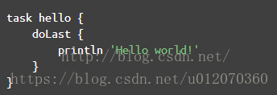
 | 那么调用的时候，就可以免括号！
 | testClosure (4, "test", {
 | println"i am in closure"
 | } ) //红色的括号可以不写..
 | 注意，这个特点非常关键，因为以后在Gradle中经常会出现图7这样的代码：

 | 经常碰见图7这样的没有圆括号的代码。省略圆括号虽然使得代码简洁，看起来更像脚本语言，但是它这经常会让我confuse（不知道其他人是否有同感），以doLast为例，完整的代码应该按下面这种写法：
 | doLast({
 | println'Hello world!'
 | })
 | 有了圆括号，你会知道 doLast只是把一个Closure对象传了进去。很明显，它不代表这段脚本解析到doLast的时候就会调用println 'Hello world!' 。

 | 但是把圆括号去掉后，就感觉好像println 'Hello world!'立即就会被调用一样！

 | 如何确定Closure的参数
 | 另外一个比较让人头疼的地方是，Closure的参数该怎么搞？还是刚才的each函数：

 | public static <T> List<T> each(List<T>self, Closure closure)
 | 如何使用它呢？比如：

 | def iamList = [1,2,3,4,5] //定义一个List变量
 | iamList.each{ //调用它的each函数，只要传入一个Closure就可以了。
 | println it
 | }
 | 看起来很轻松，其实：

 | 对于each所需要的Closure，它的参数是什么？有多少个参数？返回值是什么？

 | 我们能写成下面这样吗？

 | iamList.each{String name,int x ->
 | return x
 | } //运行的时候肯定报错！

 | 所以，Closure虽然很方便，但是它一定会和使用它的上下文有极强的关联。要不，作为类似回调这样的东西，我如何知道调用者传递什么参数给Closure呢？
 | 此问题如何破解？只能通过查询API文档才能了解上下文语义。比如下图：
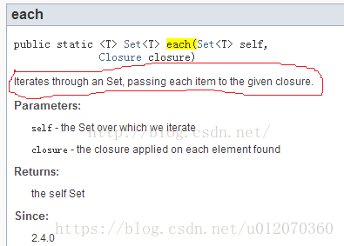
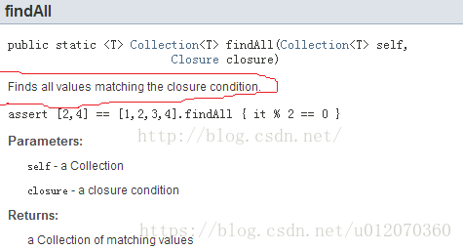

 | 图中：
 | each函数说明中，将给指定的closure传递Set中的每一个item。所以，closure的参数只有一个。
 | findAll中，绝对抓瞎了。一个是没说明往Closure里传什么。另外没说明Closure的返回值是什么.....。
 | 对Map的findAll而言，Closure可以有两个参数。findAll会将Key和Value分别传进去。并且，Closure返回true，表示该元素是自己想要的。返回false表示该元素不是自己要找的。示意代码如图所示：
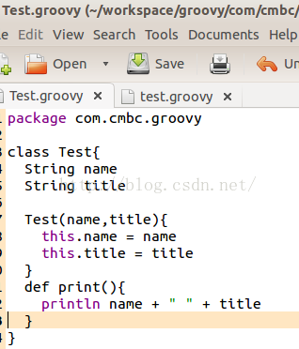
 | Closure的使用有点坑，很大程度上依赖于你对API的熟悉程度，所以最初阶段，SDK查询是少不了的。


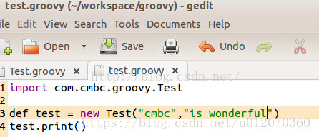

 | 脚本类、文件I/O和XML操作
 | 最后，我们来看一下Groovy中比较高级的用法。

 | 脚本类
 | 1: 脚本中import其他类
 | Groovy中可以像Java那样写package，然后写类。比如在文件夹com/cmbc/groovy/目录中放一个文件，叫Test.groovy，如图10所示：
 | 你看，图10中的Test.groovy和Java类就很相似了。当然，如果不声明public/private等访问权限的话，Groovy中类及其变量默认都是public的。
 | 现在，我们在测试的根目录下建立一个test.groovy文件。其代码如下所示：
 | 你看，test.groovy先import了com.cmbc.groovy.Test类，然后创建了一个Test类型的对象，接着调用它的print函数。

 | 这两个groovy文件的目录结构如图12所示：
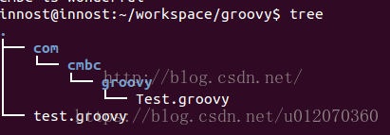

 | 在groovy中，系统自带会加载当前目录/子目录下的xxx.groovy文件。所以，当执行groovy test.groovy的时候，test.groovy import的Test类能被自动搜索并加载到。

 | 脚本到底是什么
 | Java中，我们最熟悉的是类。但是我们在Java的一个源码文件中，不能不写class（interface或者其他....），而Groovy可以像写脚本一样，把要做的事情都写在xxx.groovy中，
 | 而且可以通过groovy xxx.groovy直接执行这个脚本。这到底是怎么搞的？
 | 既然是基于Java的，Groovy会先把xxx.groovy中的内容转换成一个Java类。比如：

 | test.groovy的代码是：

 | println 'Groovy world!'
 | Groovy把它转换成这样的Java类：

 | 执行 groovyc -d classes test.groovy

 | groovyc是groovy的编译命令，-dclasses用于将编译得到的class文件拷贝到classes文件夹下

 | 如图是test.groovy脚本转换得到的java class。用jd-gui反编译它的代码：

 | import groovy.lang.Binding;
 | import groovy.lang.Closure;
 | import groovy.lang.Script;
 | import org.codehaus.groovy.runtime.BytecodeInterface8;
 | import org.codehaus.groovy.runtime.GeneratedClosure;
 | import org.codehaus.groovy.runtime.InvokerHelper;
 | import org.codehaus.groovy.runtime.callsite.CallSite;

 | public class test extends Script
 | {
 | public test()
 | {
 | }

 | public test(Binding context)
 | {
 | super(context);
 | }

 | public static void main(String[] args)
 | {
 | CallSite[] arrayOfCallSite = $getCallSiteArray();
 | arrayOfCallSite[0].call(InvokerHelper.class, test.class, args);
 | }

 | public Object run()
 | {
 | CallSite[] arrayOfCallSite = $getCallSiteArray(); return arrayOfCallSite[1].call(arrayOfCallSite[2].callGroovyObjectGetProperty(this), new test._run_closure1(this)); }
 | public final class _run_closure1 extends Closure implements GeneratedClosure { public _run_closure1(Object _thisObject) { super(_thisObject); }
 | public Object doCall(String name, int x) { CallSite[] arrayOfCallSite = $getCallSiteArray(); return Integer.valueOf(x);
 | }

 | public Object call(String name, int x)
 | {
 | CallSite[] arrayOfCallSite = $getCallSiteArray();
 | if ((__$stMC) || (BytecodeInterface8.disabledStandardMetaClass()))
 | return arrayOfCallSite[0].callCurrent(this, name, Integer.valueOf(x));
 | }
 | }
 | }
 | test.groovy被转换成了一个test类，它从script派生。
 | 每一个脚本都会生成一个static main函数。这样，当我们groovytest.groovy的时候，其实就是用java去执行这个main函数
 | 脚本中的所有代码都会放到run函数中。比如，println 'Groovy world'，这句代码实际上是包含在run函数里的。
 | 如果脚本中定义了函数，则函数会被定义在test类中。
 | groovyc是一个比较好的命令，读者要掌握它的用法。然后利用jd-gui来查看对应class的Java源码。

 | 脚本中的变量和作用域
 | 前面说了，xxx.groovy只要不是和Java那样的class，那么它就是一个脚本。而且脚本的代码其实都会被放到run函数中去执行。那么，在Groovy的脚本中，很重要的一点就是脚本中定义的变量和它的作用域。举例

 | def x = 1 <==注意，这个x有def（或者指明类型，比如 int x = 1）
 | def printx(){
 | println x
 | }
 | printx() <==报错，说x找不到

 | 为什么？继续来看反编译后的class文件。

 | import groovy.lang.Binding;
 | import groovy.lang.Script;
 | import org.codehaus.groovy.runtime.InvokerHelper;
 | import org.codehaus.groovy.runtime.callsite.CallSite;

 | public class test extends Script
 | {
 | public test()
 | {
 | }

 | public test(Binding context)
 | {
 | super(context);
 | }

 | public static void main(String[] args)
 | {
 | CallSite[] arrayOfCallSite = $getCallSiteArray();
 | arrayOfCallSite[0].call(InvokerHelper.class, test.class, args);
 | }

 | public Object run()
 | {
 | CallSite[] arrayOfCallSite = $getCallSiteArray(); Object x = Integer.valueOf(1); return x;
 | }
 | public Object printx() { CallSite[] arrayOfCallSite = $getCallSiteArray(); return arrayOfCallSite[1].callCurrent(this, arrayOfCallSite[2].callGroovyObjectGetProperty(this));
 | }
 | }
 | l printx被定义成test类的成员函数
 | l def x = 1，这句话是在run中创建的。所以，x=1从代码上看好像是在整个脚本中定义的，但实际上printx访问不了它。printx是test成员函数，除非x也被定义成test的成员函数，否则printx不能访问它。
 | 那么，如何使得printx能访问x呢？很简单，定义的时候不要加类型和def。即：
 | x = 1 <==注意，去掉def或者类型
 | def printx(){
 | println x
 | }
 | printx() <==OK

 | 这次Java源码又变成什么样了呢？

 | import groovy.lang.Binding;
 | import groovy.lang.Script;
 | import org.codehaus.groovy.runtime.InvokerHelper;
 | import org.codehaus.groovy.runtime.ScriptBytecodeAdapter;
 | import org.codehaus.groovy.runtime.callsite.CallSite;

 | public class test extends Script
 | {
 | public test()
 | {
 | }

 | public test(Binding context)
 | {
 | super(context);
 | }

 | public static void main(String[] args)
 | {
 | CallSite[] arrayOfCallSite = $getCallSiteArray();
 | arrayOfCallSite[0].call(InvokerHelper.class, test.class, args);
 | }

 | public Object run()
 | {
 | CallSite[] arrayOfCallSite = $getCallSiteArray(); int i = 1; ScriptBytecodeAdapter.setGroovyObjectProperty(Integer.valueOf(i), test.class, this, (String)"x"); return Integer.valueOf(i);
 | }
 | public Object printx() { CallSite[] arrayOfCallSite = $getCallSiteArray(); return arrayOfCallSite[1].callCurrent(this, arrayOfCallSite[2].callGroovyObjectGetProperty(this));
 | }
 | }
 | 图15中，x也没有被定义成test的成员函数，而是在run的执行过程中，将x作为一个属性添加到test实例对象中了。然后在printx中，先获取这个属性。

 | 注意，Groovy的文档说 x = 1这种定义将使得x变成test的成员变量，但从反编译情况看，这是不对得.....

 | 虽然printx可以访问x变量了，但是假如有其他脚本却无法访问x变量。因为它不是test的成员变量。

 | 比如，我在测试目录下创建一个新的名为test1.groovy。这个test1将访问test.groovy中定义的printx函数：

 | 这种方法使得我们可以将代码分成模块来编写，比如将公共的功能放到test.groovy中，然后使用公共功能的代码放到test1.groovy中。

 | 执行groovy test1.groovy，报错。说x找不到。这是因为x是在test的run函数动态加进去的。怎么办？

 | Caught: groovy.lang.MissingPropertyException: No such property: x for class: test
 | groovy.lang.MissingPropertyException: No such property: x for class: test
 | at test.printx(test.groovy:3)
 | at test$printx.call(Unknown Source)
 | at test1.run(test1.groovy:2)

 | import groovy.transform.Field; //必须要先import
 | @Field x = 1 <==在x前面加上@Field标注，这样，x就彻彻底底是test的成员变量了。
 | 查看编译后的test.class文件，得到：

 | import groovy.lang.Binding;
 | import groovy.lang.Script;
 | import org.codehaus.groovy.runtime.InvokerHelper;
 | import org.codehaus.groovy.runtime.callsite.CallSite;

 | public class test extends Script
 | {
 | Object x;

 | public test()
 | {
 | int i = 1;
 | this.x = Integer.valueOf(i);
 | }

 | public test(Binding context)
 | {
 | super(context);
 | int i = 1;
 | this.x = Integer.valueOf(i);
 | }

 | public static void main(String[] args)
 | {
 | CallSite[] arrayOfCallSite = $getCallSiteArray();
 | arrayOfCallSite[0].call(InvokerHelper.class, test.class, args);
 | }

 | public Object run()
 | {
 | CallSite[] arrayOfCallSite = $getCallSiteArray();
 | return null;
 | }

 | public Object printx()
 | {
 | CallSite[] arrayOfCallSite = $getCallSiteArray(); return arrayOfCallSite[1].callCurrent(this, this.x);
 | }
 | }
 | 这个时候，test.groovy中的x就成了test类的成员函数了。如此，我们可以在script中定义那些需要输出给外部脚本或类使用的变量了！

 | 读文件
 | Groovy中，文件读操作简单到令人发指：
 | def targetFile = new File(文件名) <==File对象还是要创建的。
 | 然后打开http://docs.groovy-lang.org/latest/html/groovy-jdk/java/io/File.html
 | 看看Groovy定义的API：
 | 1：读该文件中的每一行：eachLine的唯一参数是一个Closure。Closure的参数是文件每一行的内容
 | 其内部实现肯定是Groovy打开这个文件，然后读取文件的一行，然后调用Closure...
 | targetFile.eachLine{
 | StringoneLine ->
 | printlnoneLine
 | } <==是不是令人发指？？！
 | 2：直接得到文件内容

 | targetFile.getBytes() <==文件内容一次性读出，返回类型为byte[]
 | 注意前面提到的getter和setter函数，这里可以直接使用targetFile.bytes //....

 | 3：使用InputStream.InputStream的SDK在

 | http://docs.groovy-lang.org/latest/html/groovy-jdk/java/io/InputStream.html

 | def ism = targetFile.newInputStream()
 | //操作ism，最后记得关掉
 | ism.close
 | 4：使用闭包操作inputStream，以后在Gradle里会常看到这种搞法

 | targetFile.withInputStream{ ism ->
 | 操作ism. 不用close。Groovy会自动替你close
 | }

 | 确实够简单，令人发指。我当年死活也没找到withInputStream是个啥意思。所以，请各位开发者牢记Groovy I/O操作相关类的SDK地址：

 | java.io.File: http://docs.groovy-lang.org/latest/html/groovy-jdk/java/io/File.html
 | java.io.InputStream: http://docs.groovy-lang.org/latest/html/groovy-jdk/java/io/InputStream.html
 | java.io.OutputStream: http://docs.groovy-lang.org/latest/html/groovy-jdk/java/io/OutputStream.html
 | java.io.Reader: http://docs.groovy-lang.org/latest/html/groovy-jdk/java/io/Reader.html
 | java.io.Writer: http://docs.groovy-lang.org/latest/html/groovy-jdk/java/io/Writer.html
 | java.nio.file.Path: http://docs.groovy-lang.org/latest/html/groovy-jdk/java/nio/file/Path.html

 | 写文件
 | 和读文件差不多。不再啰嗦。这里给个例子，告诉大家如何copy文件

 | def srcFile = new File(源文件名)
 | def targetFile = new File(目标文件名)
 | targetFile.withOutputStream{ os->
 | srcFile.withInputStream{ ins->
 | os << ins //利用OutputStream的<<操作符重载，完成从inputstream到OutputStream
 | //的输出
 | }
 | }
 | 尼玛....关于OutputStream的<<操作符重载，查看SDK文档后可知：

 | 再一次向极致简单致敬。但是，SDK恐怕是离不开手了...

 | XML操作
 | 除了I/O异常简单之外，Groovy中的XML操作也极致得很。Groovy中，XML的解析提供了和XPath类似的方法，名为GPath。这是一个类，提供相应API。关于XPath，请脑补https://en.wikipedia.org/wiki/XPath。
 | GPath功能包括：给个例子好了，来自Groovy官方文档。

 | test.xml文件：
 | <response version-api="2.0">
 | <value>
 | <books>
 | <book available="20" id="1">
 | <title>Don Xijote</title>
 | <author id="1">Manuel De Cervantes</author>
 | </book>
 | <book available="14" id="2">
 | <title>Catcher in the Rye</title>
 | <author id="2">JD Salinger</author>
 | </book>
 | <book available="13" id="3">
 | <title>Alice in Wonderland</title>
 | <author id="3">Lewis Carroll</author>
 | </book>
 | <book available="5" id="4">
 | <title>Don Xijote</title>
 | <author id="4">Manuel De Cervantes</author>
 | </book>
 | </books>
 | </value>
 | </response>
 | 现在来看怎么玩转GPath：

 | //第一步，创建XmlSlurper类
 | def xparser = new XmlSlurper()
 | def targetFile = new File("test.xml")
 | //轰轰的GPath出场
 | GPathResult gpathResult =xparser.parse(targetFile)

 | //开始玩test.xml。现在我要访问id=4的book元素。
 | //下面这种搞法，gpathResult代表根元素response。通过e1.e2.e3这种
 | //格式就能访问到各级子元素....
 | def book4 = gpathResult.value.books.book[3]
 | //得到book4的author元素
 | def author = book4.author
 | //再来获取元素的属性和textvalue
 | assert author.text() == ' Manuel De Cervantes '
 | 获取属性更直观
 | author.@id == '4' 或者 author['@id'] == '4'
 | 属性一般是字符串，可通过toInteger转换成整数
 | author.@id.toInteger() == 4
 | 好了。GPath就说到这。再看个例子。我在使用Gradle的时候有个需求，就是获取AndroidManifest.xml版本号（versionName）。有了GPath，一行代码搞定，请看：
 | def androidManifest = newXmlSlurper().parse("AndroidManifest.xml")
 | println androidManifest['@android:versionName']
 | 或者
 | println androidManifest.@'android:versionName'
 | 更多

 | 作为一门语言，Groovy是复杂的，是需要深入学习和钻研的。一本厚书甚至都无法描述Groovy的方方面面。
 | Anyway，从使用角度看，尤其是又限定在Gradle这个领域内，能用到的都是Groovy中一些简单的知识。
 | Gradle介绍
 | 现在正式进入Gradle。Gradle是一个工具，同时它也是一个编程框架。前面也提到过，使用这个工具可以完成app的编译打包等工作。当然你也可以用它干其他的事情。

 | Gradle是什么？学习它到什么地步就可以了？
 | ----------------------------------------------------------------------------------------------------------

 | =====>看待问题的时候，所站的角度非常重要。
 | -->当你把Gradle当工具看的时候，我们只想着如何用好它。会写、写好配置脚本就OK
 | -->当你把它当做编程框架看的时候，你可能需要学习很多更深入的内容。
 | 另外，今天我们把它当工具看，明天因为需求发生变化，我们可能又得把它当编程框架看。
 | 4.1 Gradle开发环境部署
 | Gradle的官网：http://gradle.org/
 | 文档位置：https://docs.gradle.org/current/release-notes。其中的UserGuide和DSL Reference很关键。User Guide就是介绍Gradle的一本书，而DSLReference是Gradle API的说明。
 | 以Ubuntu为例，下载Gradle：http://gradle.org/gradle-download/ 选择Completedistribution和Binary only distribution都行。然后解压到指定目录。
 | 最后，设置~/.bashrc，把Gradle加到PATH里
 | 执行source ~/.bashrc，初始化环境。
 | 执行gradle --version，如果成功运行就OK了。
 | 注意，为什么说Gradle是一个编程框架？来看它提供的API文档：
 | https://docs.gradle.org/current/javadoc/org/gradle/api/Project.html

 | 原来，我们编写所谓的编译脚本，其实就是玩Gradle的API....所以它从更底层意义上看，是一个编程框架！
 | 既然是编程框架，我在讲解Gradle的时候，尽量会从API的角度来介绍。有些读者肯定会不耐烦，为嘛这么费事？
 | 从我个人的经历来看：因为我从网上学习到的资料来看，几乎全是从脚本的角度来介绍Gradle，结果学习一通下来，只记住参数怎么配置，却不知道它们都是函数调用，都是严格对应相关API的。
 | 而从API角度来看待Gradle的话，有了SDK文档，你就可以编程。编程是靠记住一行行代码来实现的吗？不是，是在你掌握大体流程，然后根据SDK+API来完成的！
 | 其实，Gradle自己的User Guide也明确说了：
 | Buildscripts are code

 | 基本组件
 | Gradle是一个框架，它定义一套自己的游戏规则。我们要玩转Gradle，必须要遵守它设计的规则。下面我们来讲讲Gradle的基本组件：

 | Gradle中，每一个待编译的工程都叫一个Project。每一个Project在构建的时候都包含一系列的Task。比如一个Android APK的编译可能包含：Java源码编译Task、资源编译Task、
 | JNI编译Task、lint检查Task、打包生成APK的Task、签名Task等。
 | 一个Project到底包含多少个Task，其实是由编译脚本指定的插件决定。插件是什么呢？插件就是用来定义Task，并具体执行这些Task的东西。

 | 刚才说了，Gradle是一个框架，作为框架，它负责定义流程和规则。而具体的编译工作则是通过插件的方式来完成的。比如编译Java有Java插件，编译Groovy有Groovy插件，
 | 编译Android APP有Android APP插件，编译Android Library有Android Library插件
 | 好了。到现在为止，你知道Gradle中每一个待编译的工程都是一个Project，一个具体的编译过程是由一个一个的Task来定义和执行的。

